Estadísticas
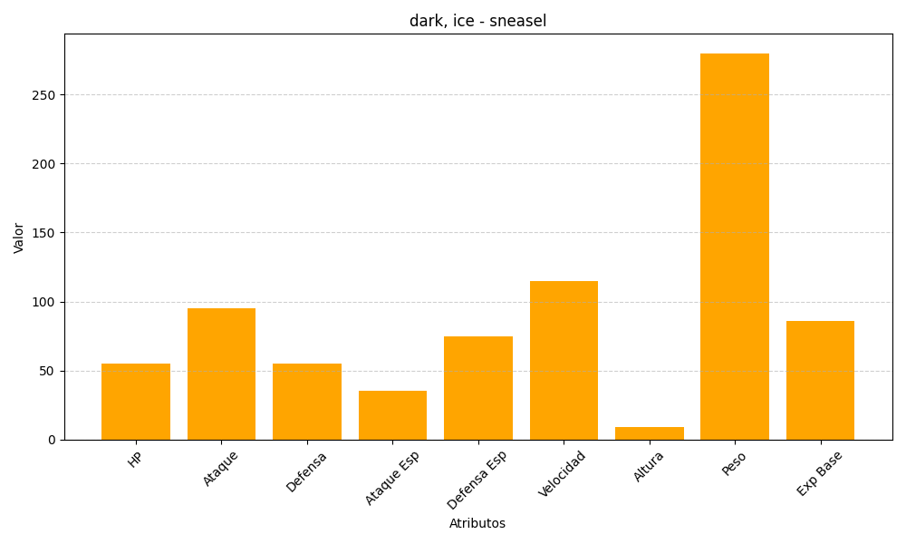
ID | Nombre | Tipo | HP | Ataque | Defensa | Ataque Especial | Defensa Especial | Velocidad | Altura | Peso | Experiencia Base
215 | sneasel | dark, ice | 55 | 95 | 55 | 35 | 75 | 115 | 9 | 280 | 86

